学习率
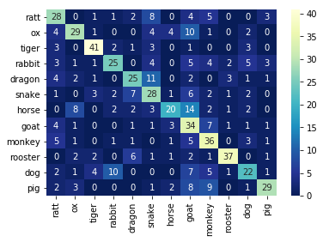
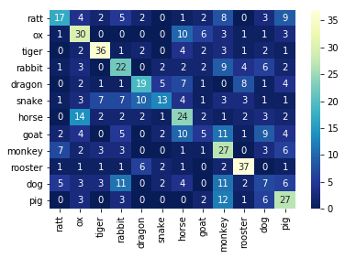
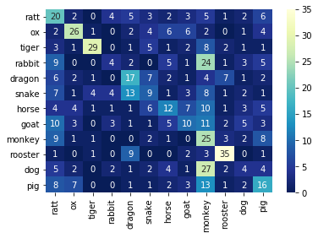
网络 | 训练超参
VGG16 | 优化器 | 损失函数 | epochs
 | Adam优化器 | 交叉熵 | 20

学习率 | 0.000005 | 0.00001 | 0.00005 | 0.0001 | 0.0005 | 0.001
accuracy |  |  |  | 0.553125 | 0.4125 | 0.323437
error rate |  |  |  | 0.446875 | 0.5875 | 0.676562
precision |  |  |  | 0.580247 | 0.41017 | 0.341005
recall |  |  |  | 0.552678 | 0.412028 | 0.32535

RepVGG
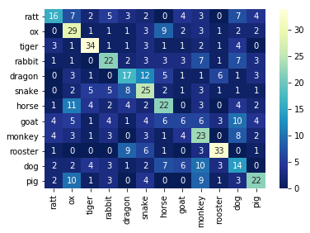
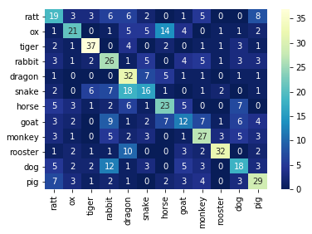
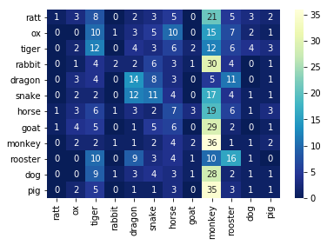
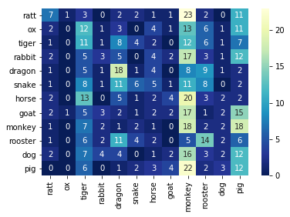
网络 | 训练超参
RepVGG | 优化器 | 损失函数 | epochs | 学习率
 | 变量 | 变量 | 20 | 0.0001

优化器 | Adam | Adam | Momentum | Momentum
损失函数 | 交叉熵 | NLL | 交叉熵 | NLL
accuracy | 0.410937 | 0.45625 | 0.157812 | 0.148437
error rate | 0.589062 | 0.54375 | 0.842187 | 0.851562
precision | 0.414161 | 0.465634 | 0.159138 | 0.155777
recall | 0.411218 | 0.458458 | 0.157989 | 0.149538

